Style
 |  |  |  |  | 站台報表＿彰林 P/S

公司 台電
站台 | 彰林 P/S
報表產生時間 2022/9/1
報告內容時間 2022/8

站台營運服務狀態

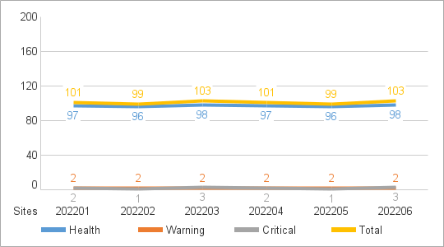
以是否發生 MXview One Server Alert 區分
Critical Site 當月發生過 Critical Event
Warning Site 當月未發生Critical Event 但有 Warning Event
Health Site 當月未發生 Critical Event 和 Warning Event

 | Warning Event | Critical Event | Site Status
6月 | 2 | 1 | Critical Site
7月 | 1 | 3 | Critical Site
8月 | 0 | 1 | Critical Site

站台網路及設備監控狀態

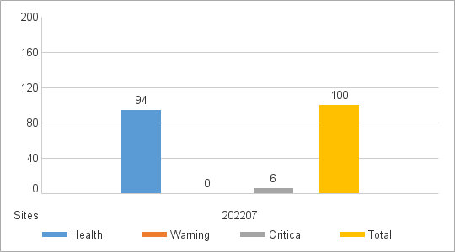
以是否發生 MXview One Server Alert 之外的 Alert 區分
Critical Site 當月發生過 Critical Event
Warning Site 當月未發生Critical Event 但有 Warning Event
Health Site 當月未發生 Critical Event 和 Warning Event

 | Warning Event | Critical Event | Site Status
6月 | 88 | 5 | 7
7月 | 94 | 0 | 6
8月 | 98 | 3 | 1

異常事件分類次數 |  |  |  | 異常事件次數 Top 10

事件分類 |  | 次數 |  | 異常事件分類 |  | 異常事件 |  |  | 次數
Device unreachable |  | 7 |  | Device unreachable |  | Device ICMP unreachable |  |  | 8
Network alert |  | 7 |  | Network alert |  | Input packet error rate is over the threshold. |  |  | 7
Ethernet port alert |  | 5 |  | Network alert |  | Topology changed |  |  | 6
Fiber port alert |  | 9 |  | Fiber port alert |  | Ethernet Port link down |  |  | 6
Power supply alert |  | 7 |  | Fiber port alert |  | Input bandwidth utilization is over the threshold. |  |  | 5
Network intrusion alert |  | 6 |  | Power supply alert |  | PWR 1 Off->On |  |  | 5
Device security alert |  | 8 |  | Power supply alert |  | Power off |  |  | 5
Device status alert |  | 6 |  | Device security alert |  | Login Fail |  |  | 4
MXview One Server Alert |  | 3 |  | Device status alert |  | Cold Start |  |  | 4
Total |  | 58 |  | Device status alert |  | Warm Start |  |  | 2
 |  |  |  | Total |  |  |  |  | 52

Warning Event 發生次數 Top 10

Site | Total |  | Site | Device unreachable |  | Site | Network alert | Site | Ethernet port alert
彰林P/S | 56 |  | 彰林P/S | 7 |  | 彰林P/S | 7 | 彰林P/S | 7
苗栗D/S | 54 |  | 苗栗D/S | 9 |  | 苗栗D/S | 9 | 苗栗D/S | 9
松山P/S | 53 |  | 松山P/S | 9 |  | 松山P/S | 9 | 松山P/S | 9
樹德P/S | 53 |  | 樹德P/S | 8 |  | 樹德P/S | 8 | 樹德P/S | 8
汐止E/S | 51 |  | 汐止E/S | 3 |  | 汐止E/S | 3 | 汐止E/S | 3
雲林P/S | 50 |  | 雲林P/S | 6 |  | 雲林P/S | 6 | 雲林P/S | 6
羅東P/S | 49 |  | 羅東P/S | 2 |  | 羅東P/S | 2 | 羅東P/S | 2
新營P/S | 44 |  | 新營P/S | 7 |  | 新營P/S | 7 | 新營P/S | 7
中壢P/S | 43 |  | 中壢P/S | 4 |  | 中壢P/S | 4 | 中壢P/S | 4
板橋P/S | 42 |  | 板橋P/S | 3 |  | 板橋P/S | 3 | 板橋P/S | 3

